diagramas
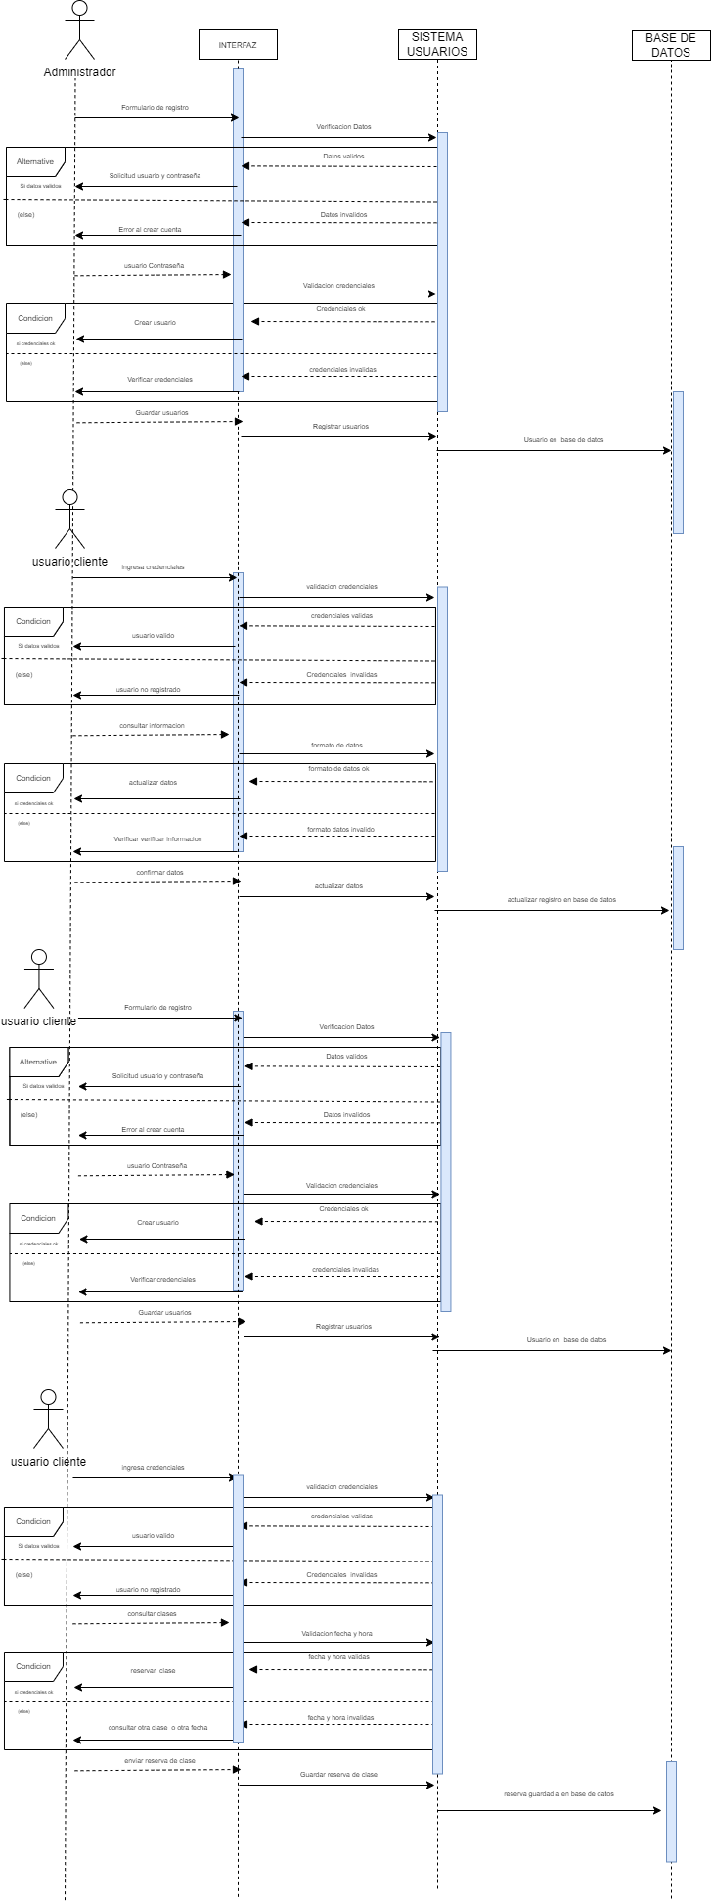
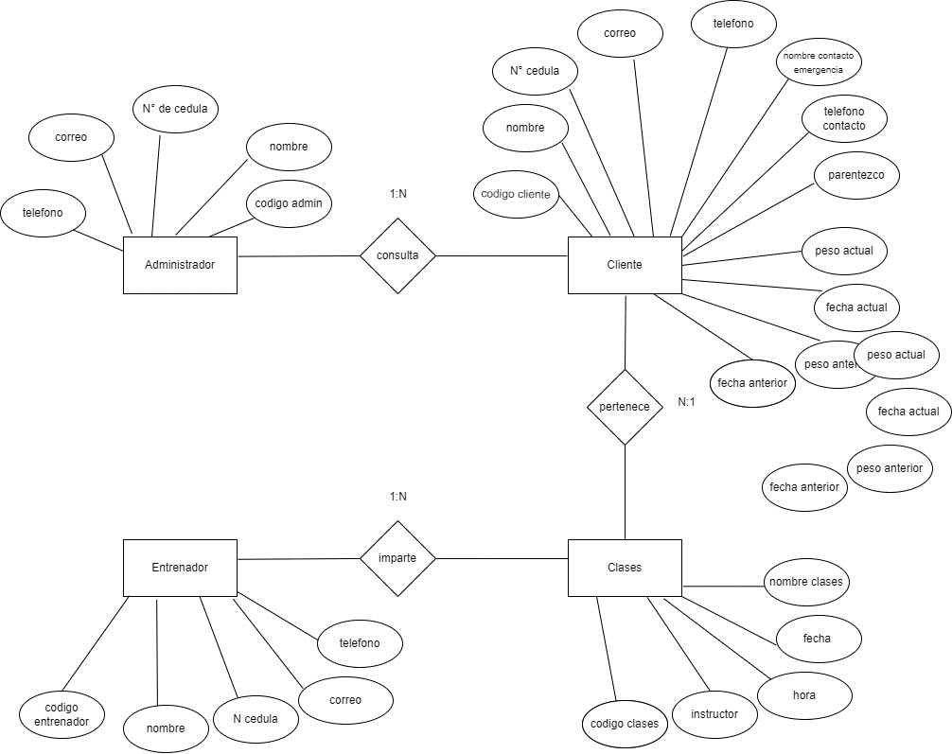
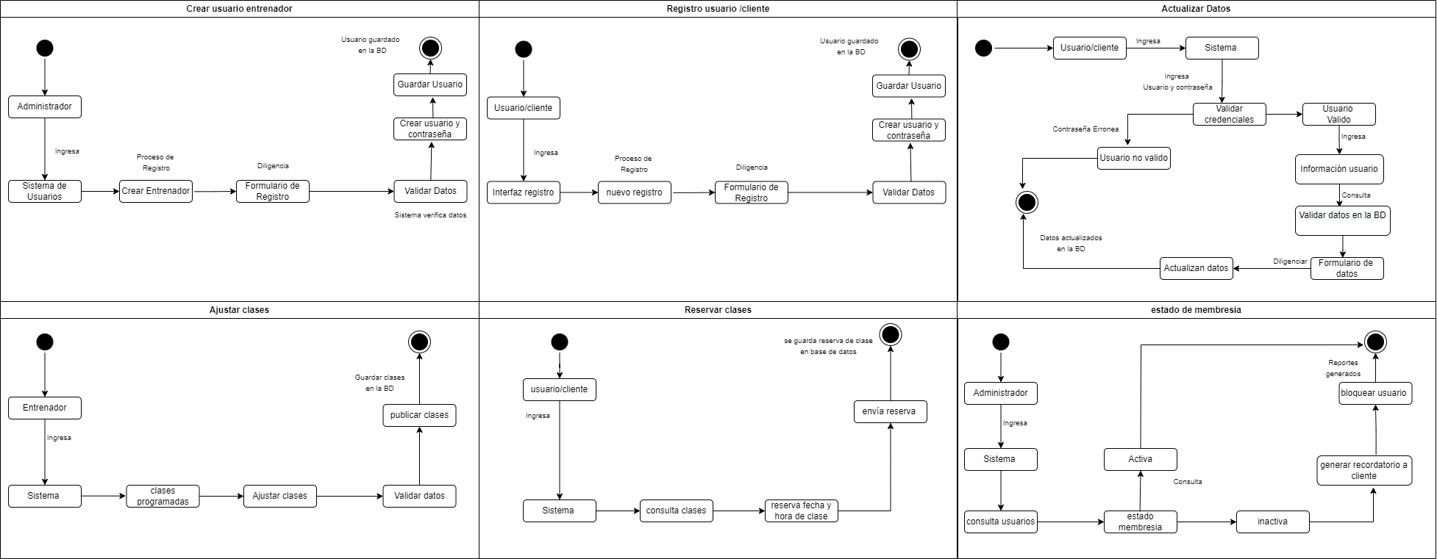
DIAGRAMA DE CLASES |  | DIAGRAMA DE ESTADOS
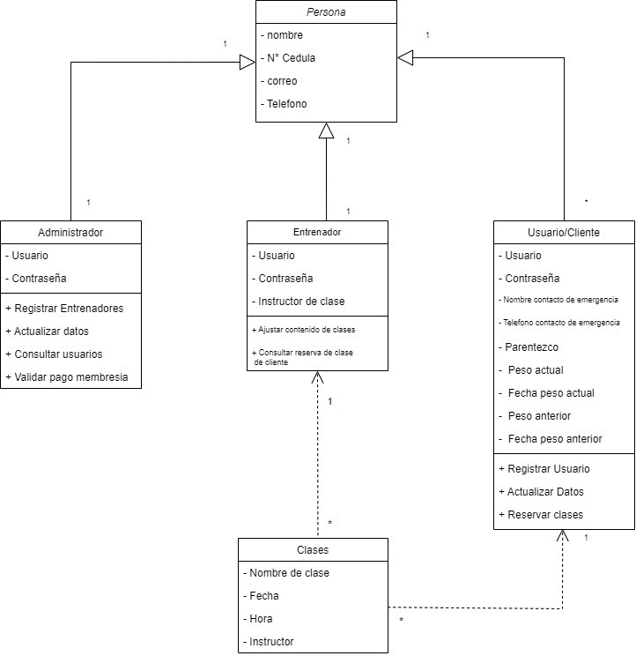

 | DIAGRAMA DE SECUENCIAS | DIAGRAMA ENTIDAD RELACION

